Worksheet
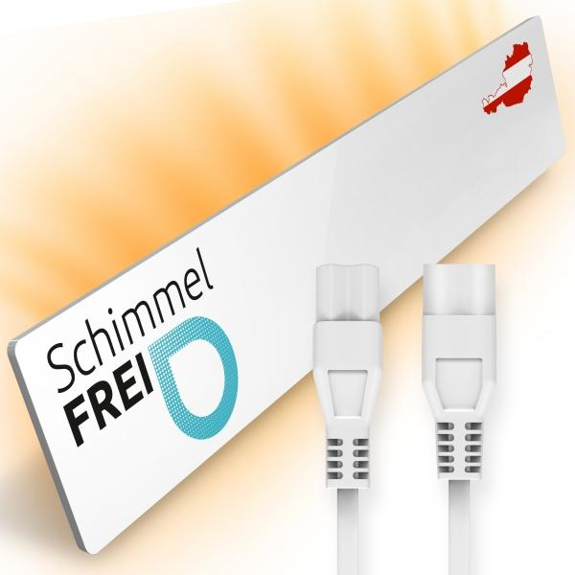
Schimmel Dry M2 Erweiterungs-Set

Artikelnummer | 5185 |  | VE | 10
EAN | 9120068360180 |  | Stück pro Palette | 200
Zollnummer | 85162999 |  | Lagen Pro Palette | Keine Angabe

Abmessungen - Artikel
Länge(cm) | Breite(cm) | Höhe(cm) | Gewicht(g)
52 | 9.5 | 2 | 832

Abmessungen - Artikelverpackung
Länge(cm) | Breite(cm) | Höhe(cm) | Leergewicht(g) | Gewicht(g) Artikel+Verpackung
62.5 | 15 | 8 | 577 | 1650

Abmessungen - VE Karton (Masterkarton)
Länge(cm) | Breite(cm) | Höhe(cm) | Gewicht(g)
0 | 0 | 0 | 0

Verpackung - Bestandteile
Rest Zubehör (g) | Papier/Pappe (g) | Styropor (g) | Kunstst. Hohlkörper(g) | Kunstst. Folien(g) | Materialverbunde (g)
207 | 43 | 0 | 0 | 1 | 0

Weiterführende Informationen
Technaxx Reseller Portal

